关系图
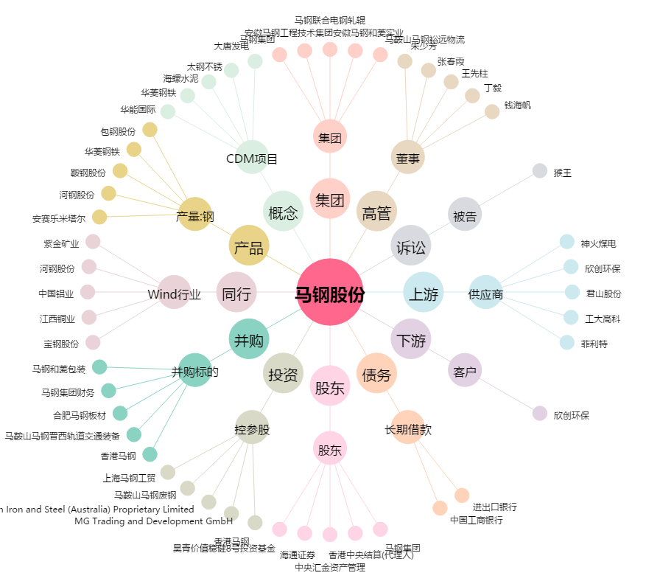
马钢股份[600808.SH] - 关系概览图

